Hoja1
SECCIÓN | MUJERES
NOMBRE DEL LIBRO | CÓMO TRATAR CON PERSONAS DIFÍCILES
AUTOR | JILL BRISCOE
NUMEROS DE PAGINAS | 76
PRECIO | $ 9,000
EDITORIAL | PATAOS
TIPO DE PRESENTACIÓN | TAPA RUSTICA
TAMAÑO | 11X18 cm
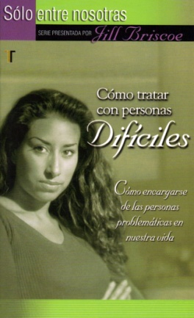
IMAGEN DEL LIBRO

RESEÑA | CÓMO ENCARGARSE DE LAS PERSONAS PROBLEMÁTICAS EN NUESTRA VIDA.

